後半フィールドデザイン
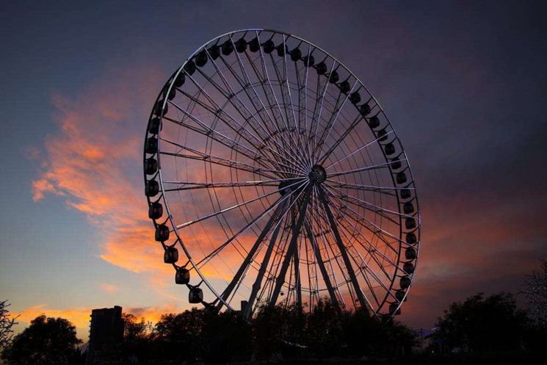
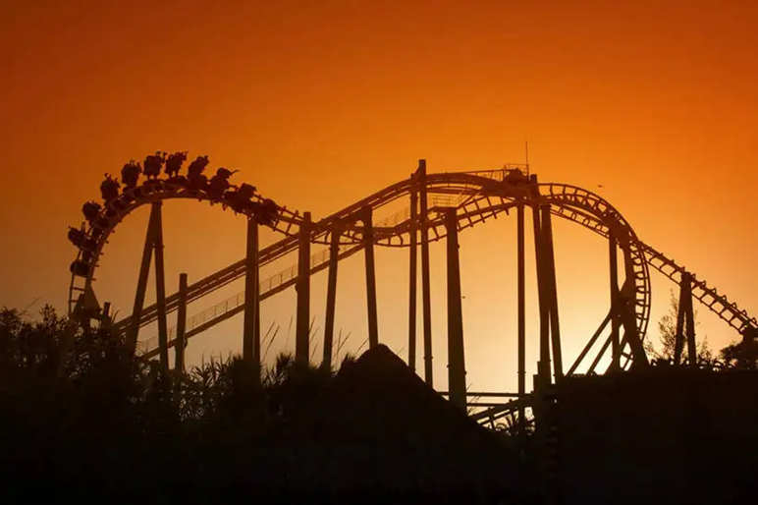
戦闘プラットフォーム
 | プラットフォームは半径20mの浮遊プラットフォーム（煉獄3層みたいな）
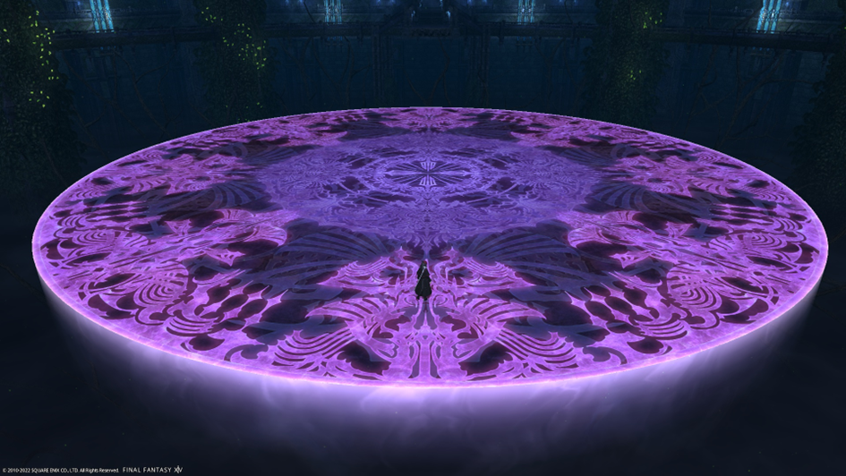

背景

 | プラットフォーム上から外を見ると大きな遊園地施設のシルエットが見える

 | プラットフォーム自体が大きな遊園地の上に飛んでるみたいな感じ

